函件資費說明
國內信函資費表 |  |  |  |  |  |  |  |  |  | 國內小包資費表
最後更新日期：110/8/31 |  |  |  |  |  |  |  |  |  | 最後更新日期：110/8/31
種類 |  | 計費標準 |  |  |  |  |  |  |  | 種類 |  | 計費標準
 |  | 不逾20 | 21-50 | 51-100 | 101-250 | 251-500 | 501-1000 | 1001-2000 | 備 註 |  |  | 不逾100 | 101-200 | 201-300 | 301-400 | 401-500 | 501-600 | 601-700 | 701-800 | 801-900 | 901-1000 | 備註
 |  | 公克 | 公克 | 公克 | 公克 | 公克 | 公克 | 公克 |  |  |  | 公克 | 公克 | 公克 | 公克 | 公克 | 公克 | 公克 | 公克 | 公克 | 公克
信函 | 普通掛號 | 28 | 36 | 44 | 60 | 92 | 132 | 180 | 逾2公斤，每續重1公斤加收48元，未滿1公斤按1公斤計算。(每件限重20公斤) | 小包 | 普通掛號 | 32 | 44 | 56 | 68 | 80 | 92 | 104 | 116 | 128 | 140 | 限重1公斤
 | 限時掛號 | 35 | 43 | 51 | 67 | 99 | 139 | 187 |  |  | 限時掛號 | 39 | 51 | 63 | 75 | 87 | 99 | 111 | 123 | 135 | 147
信函定義：寄交特定人或特定地址以傳達訊息之文件。 |  |  |  |  |  |  |  |  |  | 小包定義：指寄交特定人或特定地址不逾1公斤之小件物品。印刷物亦得做小包交寄。

郵局便利箱(袋) |  |  |  |  |  |  |  |  |  | 郵局便利箱(袋)
最後更新日期：110/3/24 |  |  |  |  |  |  |  |  |  | 最後更新日期：110/3/24
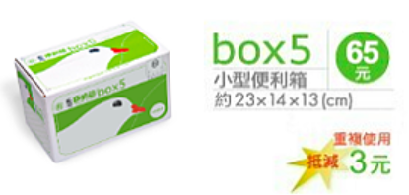
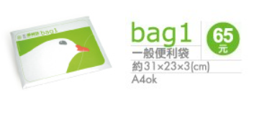
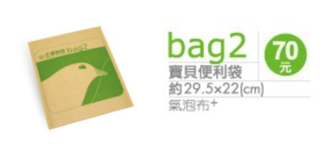

其他函件業務說明(業務說明、郵遞時效)請按此 |  |  |  |  |  |  |  |  |  | 郵局便利包(1公斤以內均一價)
 |  |  |  |  |  |  |  |  |  | 最後更新日期：110/08/31

